关系图
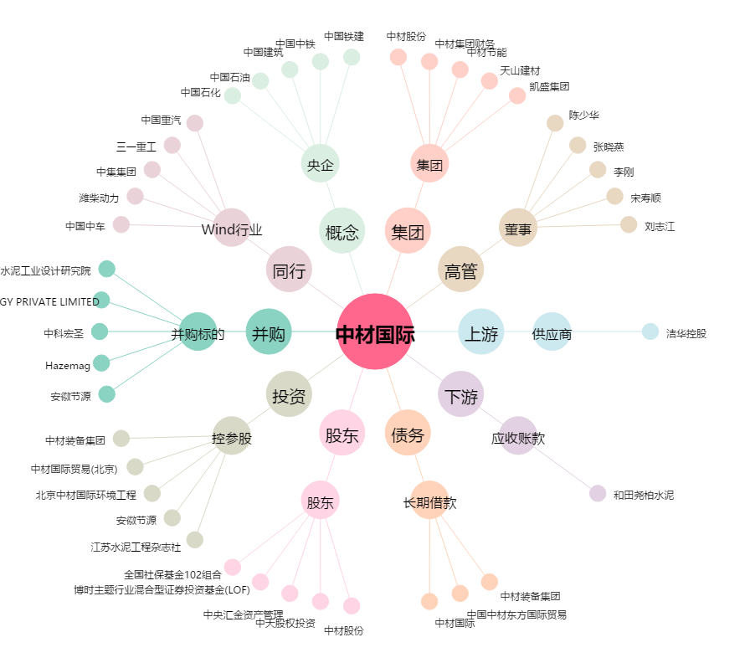
中材国际[600970.SH] - 关系概览图

